18 Водосточные системы GL
ООО «СК «МЕТАЛЛ ПОЛИМЕР»
Адрес : 192012, г.Санкт-Петербург, пр. Обуховской обороны д. 120, литера «Б», офис № 219 (ст.м. «Пролетарская»)
т/ф: (812) 380-83-78
E-mail: info@metall-polimer.com www.metall-polimer.com
ОКПО 65995235 ОГРН 1107847160354
ИНН/КПП 7811464599/781101001

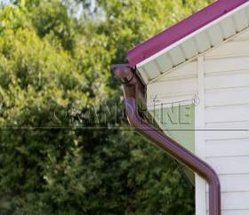
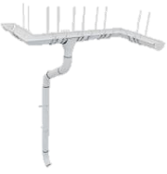
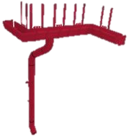
1. Защищен с двух сторон - двустороннее полимерное покрытие на основе полиуретана увеличивает коррозийную стойкость.
2. Пропускная способность на 25% выше - за счет оптимального соотношения глубины желоба и диаметра водосточной трубы.
3. Больше прочности в каждом милиметре - имеет большую толщину стали по сравнению с большинством других водосточных систем.
4. Отсутствие разнооттеночности на протяжении всего срока службы - абсолютно все элементы изготовлены из европейской стали с двусторонним покрытием на основе полиуретана.
5. Уникальная письменная гарантия - единственная в РФ фирменная письменная гарантия 25 лет на водосточную систему с двусторонним покрытием на основе полиуретана.
Водосточные системы
Grand Line
Водосточные системы Grand Line®
 |  |  | цены действительны с |  | 2015-02-25
 | Название элемента | Ед. изм. | Рекомендуемая розничная цена, руб.
 |  |  | 125*90 мм Aluzinc | 125*90 мм Granite | 150*100 мм Granite
 | Полукруглый желоб, 3м | шт. | 628 | 880 | 1052
 | Соединитель желоба | шт. | 116 | 187 | 190
 | Заглушка желоба | шт. | 100 | 156 | 161
 | Угол желоба, внут, внеш, 90º | шт. | 562 | 795 | 914
 | Угол желоба, внут, внеш, 135º | шт. | 898 | 1224 | 1650
 | Воронка желоба | шт. | 240 | 363 | 368
 | Воронка водосборная | шт. | 1030 | 1307 | 1324
 | Крюк длинный | шт. | 131 | 167 | 172
 | Крюк короткий | шт. | 100 | 130 | -
 | Крюк длинный полоса | шт. | - | 202 | 208
 | Крюк короткий полоса | шт. | - | - | 154
 | Тройник трубы | шт. | 1228 | 1545 | 1586
 | Круглая труба, 3м | шт. | 784 | 1176 | 1265
 | Круглая труба соединительная 1м | шт. | 275 | 414 | 422
 | Колено трубы, 60º | шт. | 227 | 370 | 380
 | Колено стока | шт. | 240 | 398 | 404
 | Кронштейн трубы на кирпич | шт. | 131 | 232 | 238
 | Кронштейн трубы на дерево | шт. | 100 | 157 | 161
 | Соединитель трубы | шт. | 198 | 291 | 303
 | Защелка для кронштейна | шт. | 26 | 36 | 36
 | Резиновый уплотнитель | шт. | 57
Письменная гарантия Grand Line |  |  | 25 лет
Сопутствующие товары
 | Герметик Tytan бесцветный (310 мл.) | шт. | 378
 | Пистолет для герметика Caulker | шт. | 130
 | Инструмент для загиба крюков 810 мм | шт. | 7,150
 | Клещи "Гофра" | шт. | 3,718
 | Стенд "Водостока GL" (150/100 или 125/90) | шт. | 4,500

Водосток с полимерным покрытием представлен в следующих цветах:
диаметр 125/90 - RAL 3005, RAL 6005, RAL 7024, RAL 8017, RAL 9003, RAL 9005, RR 11, RR 29, RR 32, AlZn;
диаметр 150/100 - RAL 8017, RAL 9003, RR 11, RR 32

Водосточная система Grand Line® изготовлена из оцинкованной стали с двухсторонним полимерным покрытием Granite
и покрытием Aluzinc.
Все цены указаны с НДС н

